상품제안서
[비빅스] 주문제작형 PVC 캐릭터 컵받침 | 상품코드: F26874

 |  |  |  |  |  |  | 02-412-0044 | www.easy1.co.kr
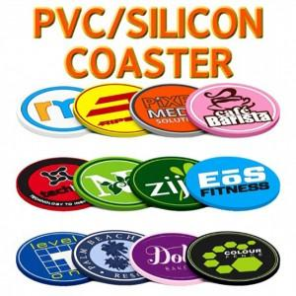

【상세/제작정보】 | 디자인의 난이도나 색상에 따라 추가 금액 발생할 수 있음 박스 포장 시 별도 문의

【인쇄/포장옵션】 | / 포장불가능

【공급단가】 | 수량 | 500~ | 1,000~ | 3,000~ | 5,000~ | 10,000~
*VAT별도 | 단가 | 2,870원 | 2,820원 | 2,760원 | 2,690원 | 2,640원

【상품 URL】 | https://dev.easy1.co.kr:443/src/goods_detail.php?gdno=26874

